260113
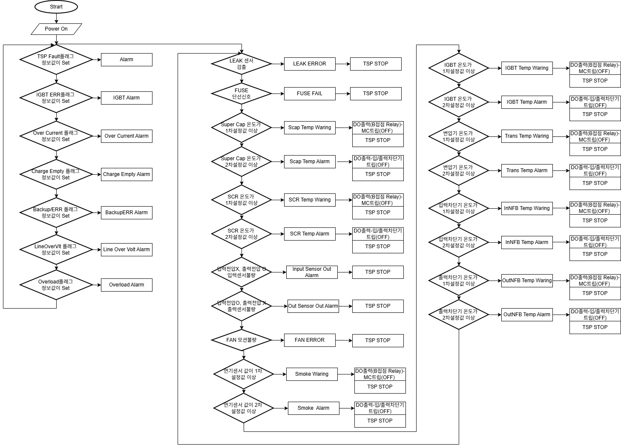
<수냉식 100kVA 안전사양/RS-485 통신 관련 답변>
 |  | 2026. 01. 13. 류지수 |  |  |  | 2026.01.13. 권성곤

*VSP Status |  |  |  |  |  | 프로그램 처리 부분

Alarm[Hexadecimal] | Meaning | Description
0x0000 | 정상 | 웨스코 프로토콜 DATA GROUP Function Comm_STSG1_MG, address(byte) = 02, Bit 0 : SET --> TSP Fault, RESET --> TSP Normal |  | STS_G1TX_DATA[2] | TSP3P10KW_MSeq.c 1022 Line | if (Fault_Reg || Flag_Fault)
0x0001 | Leak | 고잉 보드에서 센싱
0x0002 | IGBT ERR | 웨스코 프로토콜 DATA GROUP Function Comm_STSG2_MG, address(byte) = 36, Bit 0 : SET --> IGBT ERR, RESET --> IGBT Normal | 웨스코 펌웨어에 추가 | STS_G2TX_DATA[19] | TSP3P10KW_cc.c 4992 Line | if(Flag_Fault & 0x01) : SET(IGBT ERR), RESET(IGBT Normal)
0x0004 | Over Current | 웨스코 프로토콜 DATA GROUP Function Comm_STSG2_MG, address(byte) = 36, Bit 1 : SET --> Over Current, RESET --> Normal | 웨스코 펌웨어에 추가 | STS_G2TX_DATA[19] | TSP3P10KW_cc.c 1135 Line | if((Fault_Reg == 0x01) || (Fault_Reg == 0x02) || (Fault_Reg == 0x04))
0x0008 | Fuse Broken | 고잉 보드에서 센싱
0x0010 | Super Cap Warning | 고잉 보드에서 센싱(1차)
0x0020 | Super Cap Alarm | 고잉 보드에서 센싱(2차)
0x0040 | Charge Empty | 웨스코 프로토콜 DATA GROUP Function Comm_STSG2_MG, address(byte) = 36, Bit 2 : SET --> Charge Empty, RESET --> Normal | 웨스코 펌웨어에 추가 | STS_G2TX_DATA[19] | TSP3P10KW_cc.c 4658 Line | if((Fault_Reg & 0x010) || (Fault_Reg & 0x100)) -> Charge Empty, if(((Fault_Reg & 0x010) && (Fault_Reg & 0x100)) ==0) -> Normal
0x0080 | Backup End ERR | 웨스코 프로토콜 DATA GROUP Function Comm_STSG2_MG, address(byte) = 36, Bit 3 : SET --> Backup End ERR, RESET --> Normal | 웨스코 펌웨어에 추가 | STS_G2TX_DATA[19] | TSP3P10KW_MSeq.c 112/253 Line | HMI_EVENT_Info[6] = 0x01;-> Normal, HMI_EVENT_Info[6] = 0x00; -> Backup End ERR
0x0100 | Line Over Voltage | 웨스코 프로토콜 DATA GROUP Function Comm_STSG2_MG, address(byte) = 36, Bit 4 : SET --> Line Over Voltage, RESET --> Normal | 웨스코 펌웨어에 추가 | STS_G2TX_DATA[19] | TSP3P10KW_cc.c 1386 Line | if(Flag_LineOV ==1) -> Line Over Voltage, if(Flag_LineOV ==0) -> Line Normal Voltage
0x0200 | Sensor Out | * Note 1
0x0400 | Fan Motion | 고잉 보드에서 센싱
0x0800 | Overload | 웨스코 프로토콜 DATA GROUP Function Comm_STSG2_MG, address(byte) = 36, Bit 5 : SET --> Overload, RESET --> Normal | 웨스코 펌웨어에 추가 | STS_G2TX_DATA[19] | TSP3P10KW_cc.c 1405 Line | if(Flag_LineOL ==1) -> Line Overload, if(Flag_LineOL ==0) -> Normal
0x1000
0x2000
0x4000
0x8000

 |  | *Note 1 : 입력전압센서, 출력전압센서 Out 체크 방법
 |  | 1. 웨스코 프로토콜 DATA GROUP Function Comm_STSG2_MG, address(byte) = 36, Bit 6 : SET --> TSP INV, RESET --> TSP STBY |  | STS_G2TX_DATA[19] | TSP3P10KW_cc.c | if ((flag_Lamp_INV == 1) && (flag_STBY_Ready ==0)) 일때 Bit 6 : Set, if ((flag_Lamp_INV == 0) && (flag_STBY_Ready ==1)) 일때 Bit 6 : RESet
 |  | 2. 입출력 전압센서 Out 체크는 TSP STBY일 때 만 체크 |  |  | 새로 만들어야함.
 |  | 3. 출력 전압이 있고 입력 전압가 없으면 입력전압센서 Out (ex, 두 전압차가 5V 이상 일때) |  |  | 새로 만들어야함. => Sag 보상시임.
 |  | 4. 입력 전압이 있고 출력 전압가 없으면 출력전압센서 Out |  | SCR Fail | TSP3P10KW_MSeq.c 650 Line | if((Fault_Reg == 0x40) : 출력전압센서 Out, if((Fault_Reg && 0x40) == 0x00) 출력전압센서 Normal , SCR Fail Fault 조건임
 |  | 5. 입력 전압/출력전압은 HMI로 통신으로 보내지는 정보 이용 |  |  | 입/출력 전압 센싱 정보 이용

빠진 정보는 통신 프로토콜 참조
Address | Meaning | Description
2 | Serial - 날짜(YYMM) | 시리얼 넘버 날짜(년 월) → YYMM |  | 설정메뉴 추가 | 7인치 HMI RTC 현재 시간정보 활용 적용
3 | Serial - 연번 | 시리얼 넘버 연번: 01, 02, … |  | 설정메뉴 추가(웨스코 시리얼 3자리숫자)
7 | Model - NO | 1000번대: {A사 모델명} / 100번대: {O사 모델명} / ? |  | 설정메뉴 추가(삼성측에 문의 예정)
8 | YYMM | 설비 입고 시점 (년 월) → YYMM |  | 설정메뉴 추가 | 7인치 HMI Setting창 설치날짜 정보 적용
9 | dd | 설비 입고 시점 날짜 |  | 설정메뉴 추가
11 | 온도 T2 | T2: AC Input Temp °C [heatsink : IGBT & SCR] |  | SCR 온도센서 값
15 | 온도 T6 | T4: AC Input Temp °C [슈퍼캡] |  | 슈퍼캡 온도센서 값
17 | 화재감지기(스모크) | 연기농도 %(MQ-2 센서 Analog값 검출) : 0 ~ 99.9%까지 검출 |  | 화재감지기 AD값으로 읽어들여서 처리해야함
23 | Current Read Request (R) | 입력 R상 전류 |  | 고잉보드에서 측정하는 전류
24 | Current Read Request (S) | 입력 S상 전류 |  | 고잉보드에서 측정하는 전류
25 | Current Read Request (T) | 입력 T상 전류 |  | 고잉보드에서 측정하는 전류

 |  | 1. 추가 설정 버튼을 인에이블 할 수 있는 메뉴는 9998로 진입
 |  | 2. 온도관련 설정 창은 9998로 진입해서 인에이블한 경우 0000으로 진입했을 보이도록
 |  | 3. 측정온도들 및 측정입력전류들에 대한 보정 창 필요 : 9998로 진입한 경우 설정가능
 |  | 4. 현재 Setting이 하나인데, 1차 Warning값, 2차 Warning값 모두 설정가능 하도록
 |  | 5. MCCB OUTPUT에서 BYPASS -> INVERTER로 변경 : 인버터 MC를 고잉보드에서 제어, 고잉보드 릴레이 B 접점으로 나온 출력을 웨스코 제어보드 릴레이와 직렬로 연결

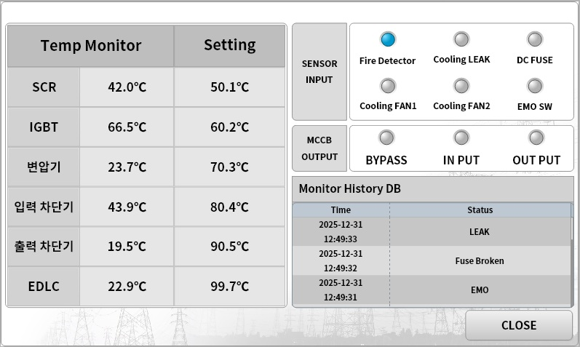

 |  | < Warning 온도>
 |  | 1차 Warning 온도 | 2차 Warning 온도
 | 1.SCR | 75도 | 85도
 | 2.IGBT | 75도 | 85도
 | 3.변압기 | 110도 | 120도
 | 4.입력차단기 | 45도 | 55도
 | 5.출력차단기 | 45도 | 55도
 | 6.EDLC(슈퍼캡) | 55도 | 65도
 | 8.훈연감지기 | 50% | 60%

 |  | < 온도 Warning에 따른 차단기 트립 제어 순서도>

